付表22
多
付表22
 |  |  |  | 障害児通所支援事業所に係る多機能型による
 |  |  |  | 事業を実施する場合の記載事項(総括表) その１

 |  |  |  |  |  |  |  |  |  |  | ※多機能型事業実施時は各付表とこの表を併せて提出してください。
 |  |  |  |  |  |  |  |  |  |  |  |  | 受付番号

事業所 | フリガナ
 | 名 称
 | 所在地 |  | （郵便番号 ― ）

 | 連 絡 先 |  | 電話番号 |  |  |  |  |  |  |  |  |  | ＦＡＸ番号
（注）多機能型による他の事業所については、下欄に記載すること。
事業所2 | フリガナ
 | 名 称
 | 所在地 |  | （郵便番号 ― ）

 | 連 絡 先 |  | 電話番号 |  |  |  |  |  |  |  |  |  | ＦＡＸ番号
事業所3 | フリガナ
 | 名 称
 | 所在地 |  | （郵便番号 ― ）

 | 連 絡 先 |  | 電話番号 |  |  |  |  |  |  |  |  |  | ＦＡＸ番号
事業所4 | フリガナ
 | 名 称
 | 所在地 |  | （郵便番号 － ）

 | 連 絡 先 |  | 電話番号 |  |  |  |  |  |  |  |  |  | ＦＡＸ番号
事業所5 | フリガナ
 | 名 称
 | 所在地 |  | （郵便番号 － ）

 | 連 絡 先 |  | 電話番号 |  |  |  |  |  |  |  |  |  | ＦＡＸ番号
管理者 | フリガナ |  |  |  |  |  | 住 所 |  |  |  | （郵便番号 － ）
 | 氏 名

 | 当該事業所で兼務する他の職種（兼務の場合のみ記入）
 | 他の事業所又は施設の従業者との兼務 （兼務の場合のみ記入） |  |  |  | 事業所等の名称
 |  |  |  |  | 兼務する職種 及び勤務時間等

主たる対象 とする障害 の種類 |  | 無し |  | 難聴 |  | 重症心身障害 |  | その他

実施事業 |  |  |  | 児童発達支援 |  | 医療型児童発達支援 |  | 居宅訪問型児童発達支援 |  | 放課後等デイ |  | 保育所等訪問支援 |  | （参考）障害福祉サービス
 |  |  |  | サービス単位 |  |  |  | サービス単位 |  | サービス単位 |  |  |  | 生活介護
 |  |  |  | 有 | 無 |  |  | 有 | 無 | 有 | 無
 | 主たる事業所
 | 従たる事業所
定員（人） |  | 合計 |  | 児童発達支援 |  | 医療型児童発達支援 |  | 居宅訪問型 児童発達支援 |  | 放課後等デイ |  | 保育所等訪問支援 |  | （参考）障害福祉サービス
 |  |  |  |  |  |  |  |  |  |  |  |  |  | 生活介護
合計
主たる事業所
従たる事業所

付表22その２
多

付表22 その２

 |  |  |  |  |  |  |  |  |  | 受付番号

従 業 者 の 職 種 ・ 員 数
 |  |  | 児童発達支援 管理責任者 |  | 医師 （嘱託医含む） |  | 児童指導員 |  | 保育士 |  | 障害福祉サービス経験者 |  | 看護師

 |  |  | 専従 | ※兼務 | 専従 | ※兼務 | 専従 | ※兼務 | 専従 | ※兼務 | 専従 | ※兼務 | 専従 | ※兼務
合計 | 従業者数 | 常勤（人）
 |  | 非常勤（人）
 | 備考
 | 基準上の必要人数（人）
主たる事業所 | 従業者数 | 常勤（人）
 |  | 非常勤（人）
 | 備考
 | 基準上の必要人数（人）
従たる事業所 | 従業者数 | 常勤（人）
 |  | 非常勤（人）
 | 備考
 | 基準上の必要人数（人）
 |  |  | 理学療法士又は作業療法士 |  | 言語聴覚士 |  | 機能訓練担当職員 |  | 訪問支援員 |  | 栄養士 |  | 調理員

 |  |  | 専従 | ※兼務 | 専従 | ※兼務 | 専従 | ※兼務 | 専従 | ※兼務 | 専従 | ※兼務 | 専従 | ※兼務
合計 | 従業者数 | 常勤（人）
 |  | 非常勤（人）
 | 常勤換算後の人数（人）
 | 基準上の必要人数（人）
主たる事業所 | 従業者数 | 常勤（人）
 |  | 非常勤（人）
 | 常勤換算後の人数（人）
 | 基準上の必要人数（人）
従たる事業所 | 従業者数 | 常勤（人）
 |  | 非常勤（人）
 | 常勤換算後の人数（人）
 | 基準上の必要人数（人）

（備考）
１．「受付番号」「基準上の必要人数」欄には、記載しないでください。
２．記入欄が不足する場合は、適宜欄を設けて記載するか又は別葉に記載した書類を添付してください。
３．児童発達支援又は放課後等デイサービスに単位を導入する場合には、適宜欄を設けて記載するか又は別葉にサービス 単位ごとの定員を記載してください。

参考様式2（記載例）
(参考様式２）記載例

 |  | 組 織 体 制 図

 | 事業所の名称 | ○○○○事業所
 | サービスの種類 | 児童発達支援・放課後等デイサービス
 | 同一所在地において他に実施している事業

 |  | 管理者
 |  | 氏名 ○○○○
 |  | （児童発達支援・放課後等デイを兼務）

 |  | 児童発達支援管理責任者
 |  | 氏名 ○○○○
 |  | （児童発達支援・放課後等デイを兼務）

 | 児童発達支援従業者 |  | 放課後等デイサービス従業者

 | 指導員 ○○○○ |  | 指導員 ○○○○
 | ○○○○ ※ |  | ○○○○ ※

 | 保育士 ○○○○ |  | 保育士 ○○○○
 | ○○○○ ※ |  | ○○○○ ※

・管理者・児童発達支援管理責任者はそれぞれ、児童発達支援、放課後等デイサービスの
管理者・児童発達支援管理責任者を兼務している。

・※の従業者は、児童発達支援と放課後等デイサービスの従業者を兼務している。
（注意）法人代表や役員が従業者を兼務する場合は、以下の内容に関する記載による誓約が必要となります。

・○○○○は法人代表（又は役員）であるが、上記の職の勤務時間はその職務に専念し、法人代表（又は役員）その他の業務は一切行いません。

※ 担当業務や兼務の状況が分かるように図又は文章による説明を加えてください。
※ 既存の組織体制図がある場合は、その写し等の添付でかまいません。
 |  |  |  | H2904-02

参考様式3
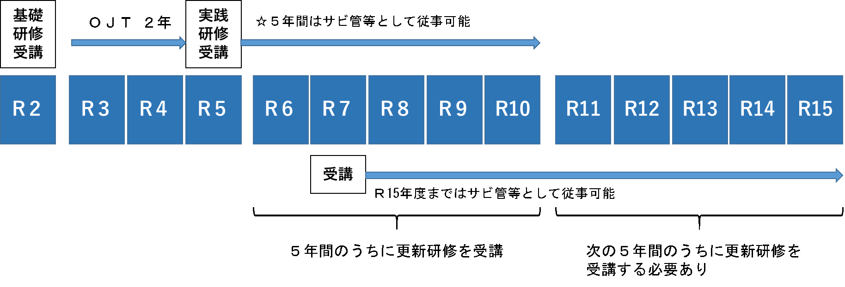
（参考様式３）

 |  | 管 理 者 |  |  |  |  | 経歴書
 |  | 児童発達支援管理責任者
 |  | ↑該当しない職種は取消線で消してください。

事業所の名称
フリガナ |  |  |  |  | 生年月日 | 年 月 日
氏名

住所 （自宅） | （郵便番号 － ）

職歴等（介護・福祉に関係するもの）
年 月 ～ 年 月（西暦） |  |  | 勤務先（事業所名）等 |  |  | 職務内容

職務に関連する資格
資格の種類 |  |  |  | 資格取得（登録）年月日

職務に関連する研修の受講状況
研修名 |  |  |  | 研修修了月
サービス管理責任者（児発管）更新研修 |  |  |  | □ 年 月修了 |  |  | ←5年以内 | ※２
サービス管理責任者（児発管）実践研修 |  |  |  | □ 年 月修了 |  |  | ←5年以内
サービス管理責任者（児発管）基礎研修※１ |  |  |  | □ 年 月修了 |  |  | ←3年以内 | いずれか
サービス管理責任者研修（令和5年度末まで） |  |  |  | □ 年 月 分野 修了
児童発達支援管理責任者研修（令和5年度末まで） |  |  |  | □ 年 月修了
相談支援従事者初任者研修（２日間） |  |  |  | □ 年 月修了
相談支援従事者初任者研修（５日間） |  |  |  | □ 年 月修了←相談支援専門員5年以内
相談支援従事者現任研修 |  |  |  | □ 年 月修了←相談支援専門員5年以内※３
主任相談支援専門員研修 |  |  |  | □ 年 月修了←相談支援専門員5年以内※３
障害者ケアマネジメント従事者養成研修 |  |  |  | □ 年 月修了
相談支援従事者初任者研修（１日間） |  |  |  | □ 年 月修了←平成24年3月31日までに受講
上記以外の研修

※1 令和元～3年度までのサービス管理責任者基礎研修修了者に限り、修了後3年間に限り要件を満たすとみなす。
２人目以降の責任者として配置することは可能である。
※２ 更新研修の受講サイクル（有効期間）を確認するために、実践研修修了証（旧研修修了者は初回の更新研修修了証）
もあわせて提出してください。
※３ 現任研修の受講サイクル（有効期間）を確認するために、初任者研修の修了証をあわせて提出してください。

添付資料 | 各種研修の修了証
 | 社会福祉士、介護福祉士、保育士等の資格証の写し
 | 参考様式５実務経験証明書（押印必要） ※写し可

職種別の提出が必要な研修修了証（参考）

①サービス管理責任者、児童発達支援管理責任者

研修の受講状況 |  |  | 提出が必要な修了証 |  | 今後受講が必要な研修とその期限
平成30年度以前 | 旧研修の修了者（更新研修未受講者） |  | ①旧研修の修了証 ②相談支援従事者初任者研修（２日程度）修了証 |  | 令和6年3月31日までに、更新研修の受講が必要。 ※以降、更新研修を修了した翌年度から起算して５年度ごとの末日までに更新研修の受講が必要 ※期限内に更新研修を受講しなかった場合は、実践研修の受講が必要
 | 旧研修の修了者（更新研修受講者） |  | 更新研修修了証 |  | 更新研修を修了した翌年度から起算して５年度目の末日までに、更新研修の受講が必要。 ※以降、更新研修を修了した翌年度から起算して５年度ごとの末日までに更新研修の受講が必要 ※期限内に更新研修を受講しなかった場合は、実践研修の受講が必要
平成31年～令和3年度 | サービス管理責任者基礎研修修了者（サービス管理責任者実践研修未受講者） |  | ①基礎研修の修了証 ②相談支援従事者初任者研修（２日程度）修了証 |  | 基礎研修修了日から3年以内に、実践研修の受講が必要。 ※以降、実践研修を修了した翌年度から起算して５年度ごとの末日までに更新研修の受講が必要 ※期限内に実践研修又は更新研修を受講しなかった場合は、改めて実践研修の受講が必要 （例１参照）
 | サービス管理責任者基礎研修修了者（サービス管理責任者実践研修受講者） |  | ①実践研修の修了証 ②相談支援従事者初任者研修（２日程度）修了証 |  | 実践研修を修了した翌年度から起算して５年度目の末日までに、更新研修の受講が必要。 ※以降、更新研修を修了した翌年度から起算して５年度ごとの末日までに更新研修の受講が必要 ※期限内に更新研修を受講しなかった場合は、改めて実践研修の受講が必要 （例１参照）
令和４年度以降 | サービス管理責任者基礎研修修了者（サービス管理責任者実践研修未受講者） |  | サービス管理責任者の要件を満たさない
 | サービス管理責任者基礎研修修了者（サービス管理責任者実践研修受講者） |  | ①実践研修の修了証 ②相談支援従事者初任者研修（２日程度）修了証 |  | 実践研修を修了した翌年度から起算して５年度目の末日までに、更新研修の受講が必要。 ※以降、更新研修を修了した翌年度から起算して５年度ごとの末日までに更新研修の受講が必要 ※期限内に更新研修を受講しなかった場合は、改めて実践研修の受講が必要 （例１参照）
 | サービス管理責任者実践研修修了者（サービス管理責任者更新研修未受講者） |  | ①実践研修の修了証 ②相談支援従事者初任者研修（２日程度）修了証 |  | 実践研修を修了した翌年度から起算して５年度目の末日までに、更新研修の受講が必要。以降、更新研修を修了した翌年度から起算して５年度ごとの末日までに更新研修の受講が必要 ※期限内に更新研修を受講しなかった場合は、改めて実践研修の受講が必要 （例１参照）
 | サービス管理責任者実践研修修了者（サービス管理責任者更新研修受講者） |  | 更新研修修了証 |  | 更新研修を修了した翌年度から起算して５年度目の末日までに、更新研修の受講が必要。 ※以降、更新研修を修了した翌年度から起算して５年度ごとの末日までに更新研修の受講が必要 ※期限内に更新研修を受講しなかった場合は、実践研修の受講が必要 （例１参照）
※旧研修とは、分野別のサービス管理責任者又は児童発達支援管理責任者研修のことです。
※相談支援従事者初任者研修修了証の代わりに、①障害者ケアマネジメン従事者養成研修の修了証、②相談支援従事者初任者研修（１日程度）修了証（平成24年3月31日まで受講分）の両方を提出することも可能です。
※更新研修の受講サイクル（有効期間）を確認するために、実践研修修了証（旧研修修了者は初回の更新研修修了証）もあわせて提出してください。

（例１）サービス管理責任者、児童発達支援管理責任者の更新研修の受講期限について

【見本】矢印平面図
＜共通＞
・撮影箇所を示した矢印平面図（本紙）と写真一覧を別紙で作成する。
＜矢印平面図＞
・下図のように、「〇」を撮影位置、「→」を撮影方向とする。撮影位置を示す「〇」の中に、写真番号を記入する。（例.①→、←②…）
・矢印平面図の「写真番号」と写真一覧の「写真番号」は揃える。
＜矢印平面図（平面図）＞
・すべての部屋の「用途（室名）」と「㎡数」を記載する。「室名」は、基準省令上の表記に揃える。
・「室名」と「㎡数」は、「居室面積等一覧表（参考様式7）」、「設備・備品等一覧表（参考様式8）」、「写真一覧」と揃える。
＜写真一覧＞
・A４用紙１枚に対して、写真４から６枚程度で作成する。
・すべての備品を設置し、開所の準備が完全にできた状態で、撮る。工事等が完了していない場合は、現況の写真を添付し、完了後、写真を差し替える。
・写真は、建物の状況、各部屋の状況、部屋同士のつながり、備品の種類・数量等がわかるよう、死角なく撮る。
申請書（届出書）の写真について

長さ
長さは、すべて内寸で記載
長さ
長さ
長さ
長さ
長さ

１F

長さ
トイレ
〇㎡

相談室
〇㎡
多目的室
〇㎡
㎡数は、すべて有効面積で記載
部屋の用途の表記は、すべて他の提出書類と揃える
長さ
洗面所
〇㎡

長さ

駐車
スペース
長さ
指導・訓練室①
〇㎡
備品の配置状況は、写真と揃える

長さ
クローゼット
玄関
〇㎡

備え付けの収納は中をあけた写真

建物外観（全景）

２F

トイレ
〇㎡
鍵付き書庫
鍵付き書庫

指導・訓練室②
〇㎡
事務室
〇㎡
鍵付き書庫の写真は、鍵穴が写るように撮る

鍵付き書庫の写真は、鍵穴が写るように撮る
洗面所
〇㎡

ベランダ
〇㎡

指導・訓練室③
〇㎡
吹抜け

クローゼット

備え付けの収納は中をあけた写真

【見本】写真の撮り方
① (室 名) |  | ② （室 名）
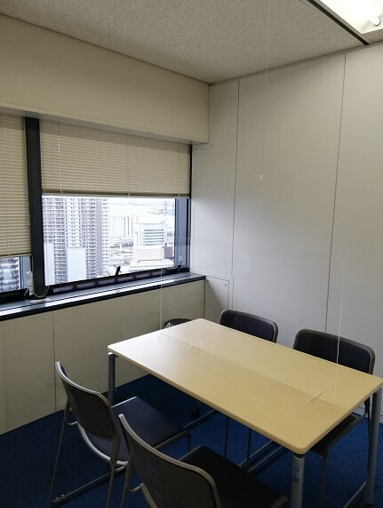
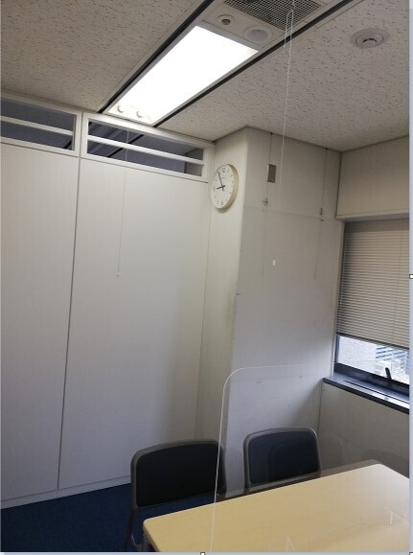

 | 写真は、上下左右（天井・床・壁紙）死角なく撮る。
③ （室 名） |  | ④ （室 名）
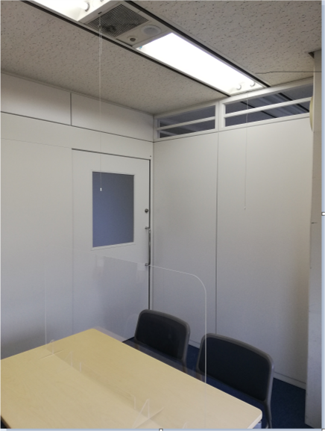
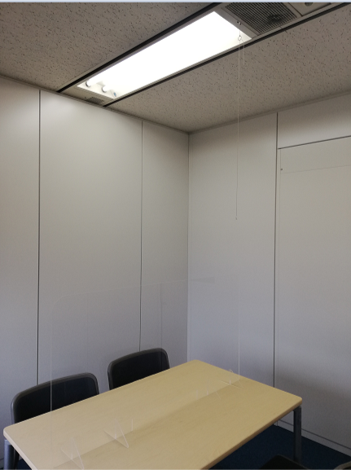

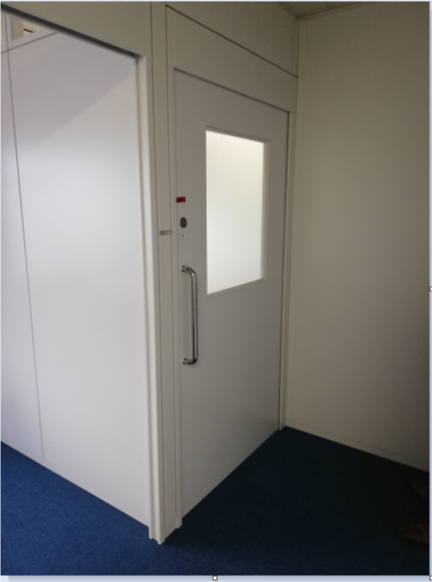
①
②
③
④
⑤
⑤ （室 名）

（室名） ㎡

（標準様式２）記載例
(標準様式２)

利用者(入所者)又はその家族からの苦情を解決するために講ずる措置の概要

事業所名 | 放課後等デイサービス
指定障害福祉サービス等の種類 | ○○○○事業所

電話受付の時間外対応を明記してください。
（例１）受付時間外はFAXのみの対応。
（例2）時間外は、電話転送（090-0000-0000）により対応。
措 置 の 概 要
１ 利用者(入所者)又はその家族からの相談又は苦情等に対応する常設の窓口(連絡先)、担当者
・相談、苦情に関する常設窓口として、相談担当者を設けている。 また、担当者不在の場合、事業所の誰もが対応可能なように相談苦情管理対応シートを作成し、担当者に確実に引き継ぐ体制を敷いている。 常設窓口 電話 ○○○－○○○－○○○○ （受付 ○曜～○曜 ○時～○時） ＦＡＸ ○○○－○○○－○○○○ （24時間対応） 担当者 ○○ ○○（又は○○ ○○） ※利用者には、この内容を印刷物で配布し、周知している。 ・利用者からの苦情に適切に対処するため、当事業所関係者及び利用者以外の中立・公正な「第三者委員」を設置し、双方の間に入って助言を行い、話し合いに立ち会うなど、積極的な役割を果たしてもらっている。 第三者委員 氏名 ○○ ○○（肩書きを記載）
２ 円滑かつ迅速に苦情を解決するための処理体制・手順
・苦情又は相談があった場合、利用者の状況を詳細に把握するよう、必要に応じ、状況の聞き 取りのための訪問を実施し、事情の確認を行う。 ・相談担当者は、把握した状況について管理者とともに検討を行い、対応を決定する。 ・対応内容に基づき、必要に応じて関係者への連絡調整を行うとともに、利用者へは必ず対応 方法を含めた結果報告を行う。（時間を要する内容もその旨を翌日までに連絡する。）
※具体的な対応方針

３ その他参考事項
・当事業所において、処理し得ない内容についても、適切な対応方法を利用者の立場にたって検討し、対処する。
備考 上の事項は例示であるので、これにかかわらず適宜項目を追加し、 その内容について具体的に記載してください。

